Sheet1
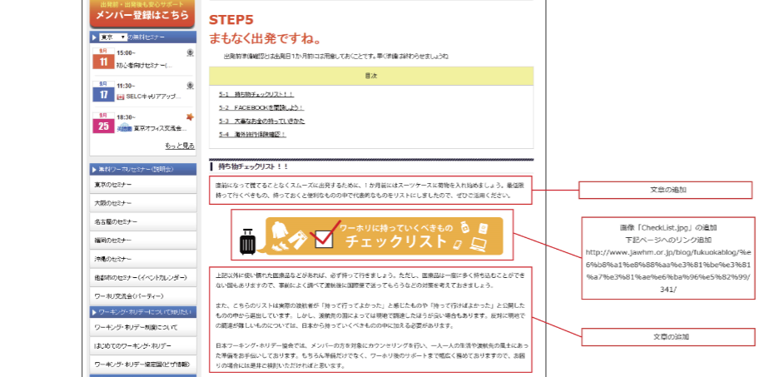

Bổ sung câu văn

Bổ sung [Checklist.jpg].
Bổ sung đường link đến trang bên dưới.

Bổ sung câu văn

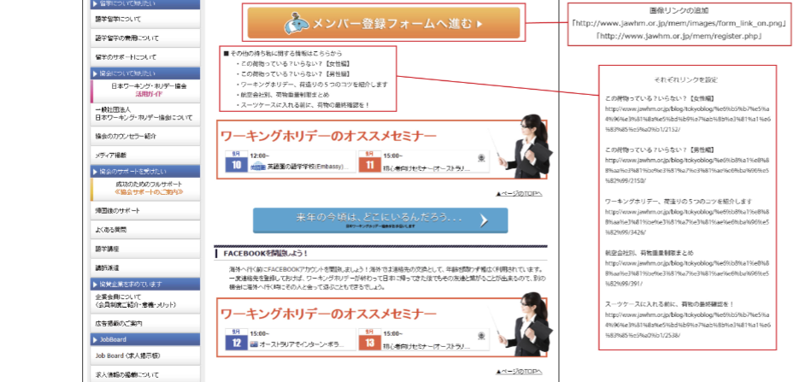
Bổ sung đường link

Cài lần lượt các đường link

